关系图
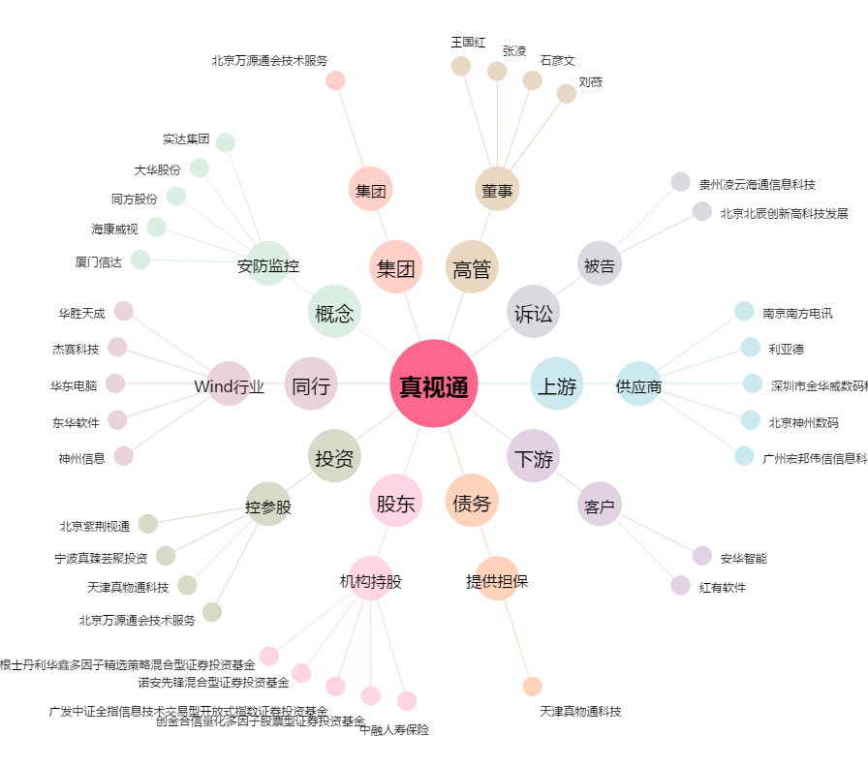
真视通[002771.SZ] - 关系概览图

